機能概要
 | 機能ID |  |  | TRN_129 |  |  |  |  |  | 機能名 | レポートファイル連携

 | 機能概要 |  |  | 次期キャリコンシステムかCRC_レポート出力テーブルのデータを取得し、原本管理サーバFTP取得用workディレクト、
 |  |  |  | または、Carry冷熱レポート一時格納ディレクトリ(冷熱システム格納先)に連携する。
 | 前提条件 |  |  | 特になし

 | 種別 |  |  | FALSE | I/F(DB IN) |  |  | TRUE | I/F(DB OUT) |  |  |  | FALSE | I/F(CSV IN) |  |  | FALSE | I/F(CSV OUT) |  |  | TRUE | その他(ファイル/DB OUT)
 | 周期 |  |  | TRUE | 日次 | FALSE | 週次 |  | FALSE | 月次 | FALSE | 年次 |  |  | FALSE | リアルタイム |  | TRUE | 準リアルタイム
e | データ構成 |  |  | システム |  |  |  |  |  |  | データ形式 |  |  |  |  | 論理名 |  |  |  | 物理名 |  |  | C | R | U | D | 備考
 |  |  |  | 次期キャリコン |  |  |  |  |  |  | テーブル |  |  |  |  | CRC_レポート出力 |  |  |  | hbs_crc_t_rpt_output |  |  | FALSE | TRUE | FALSE | FALSE

 | 処理フロー
Dynamics365
連携(ETL)サービス
保全DB
処理開始

1 JP1のジョブスケジューラで
レポートファイルデータ連携処理を起動

レポートファイルテーブル連携の設定ファイル
2 共通処理 (設定ファイル読み込み)

Dataverse Web API
3 共通処理 (連携データ抽出処理) 昇降レポート明細タイトル

4 共通処理 (連携データ変換処理)
hbs_crc_t_rpt_output

4.1 個別処理

5 共通処理 (DBインポート処理)
Oracle DB Insert/Update

異常終了
処理結果

6 共通処理
（異常時処理通知）
正常終了

7 共通処理
（ログ出力）
Batch連携管理

処理終了

 | 処理説明

 | 1 | JP1のジョブスケジューラでレポートファイル連携処理を起動

 | 2 | 共通処理(設定ファイル読み込み)
 |  |  | 機能設定ファイル：
 |  |  |  | 連携処理基本情報
 |  |  |  | 抽出用SQL定義情報
 |  |  |  | データ変換定義情報
 |  |  |  | 選択肢項目変換定義情報

 | 3 | 共通処理(D365データを取得)
 |  |  | 設定ファイルによって、D365のDataverse Web APIを使ってD365からレポートファイルデータを取得する。

 | 4 | 共通処理(連携データ変換処理)
 |  |  | 設定ファイルによって、保存したレポートファイルデータを変換する。

 |  | 4.1 | 個別処理
 |  |  |  | 設定ファイル以外の処理を行う。

 | 5 | 共通処理(DBインポート処理)
 |  |  | 変換したデータはD365のDataverse Web APIを使って、保全DBにインポートする。

 | 6 | 共通処理(異常時処理通知)
 |  |  | エラーが発生の場合、関係者にアラートの通知を行う。

 | 7 | 共通処理(ログ出力)
 |  |  | 処理ログと処理結果などを出力する。

 | エラー処理
 | 異常発生する場合、中間DB.Batch規制情報テーブルに情報を更新して、異常情報をログファイルに出力する。

SキャリⅢ画面
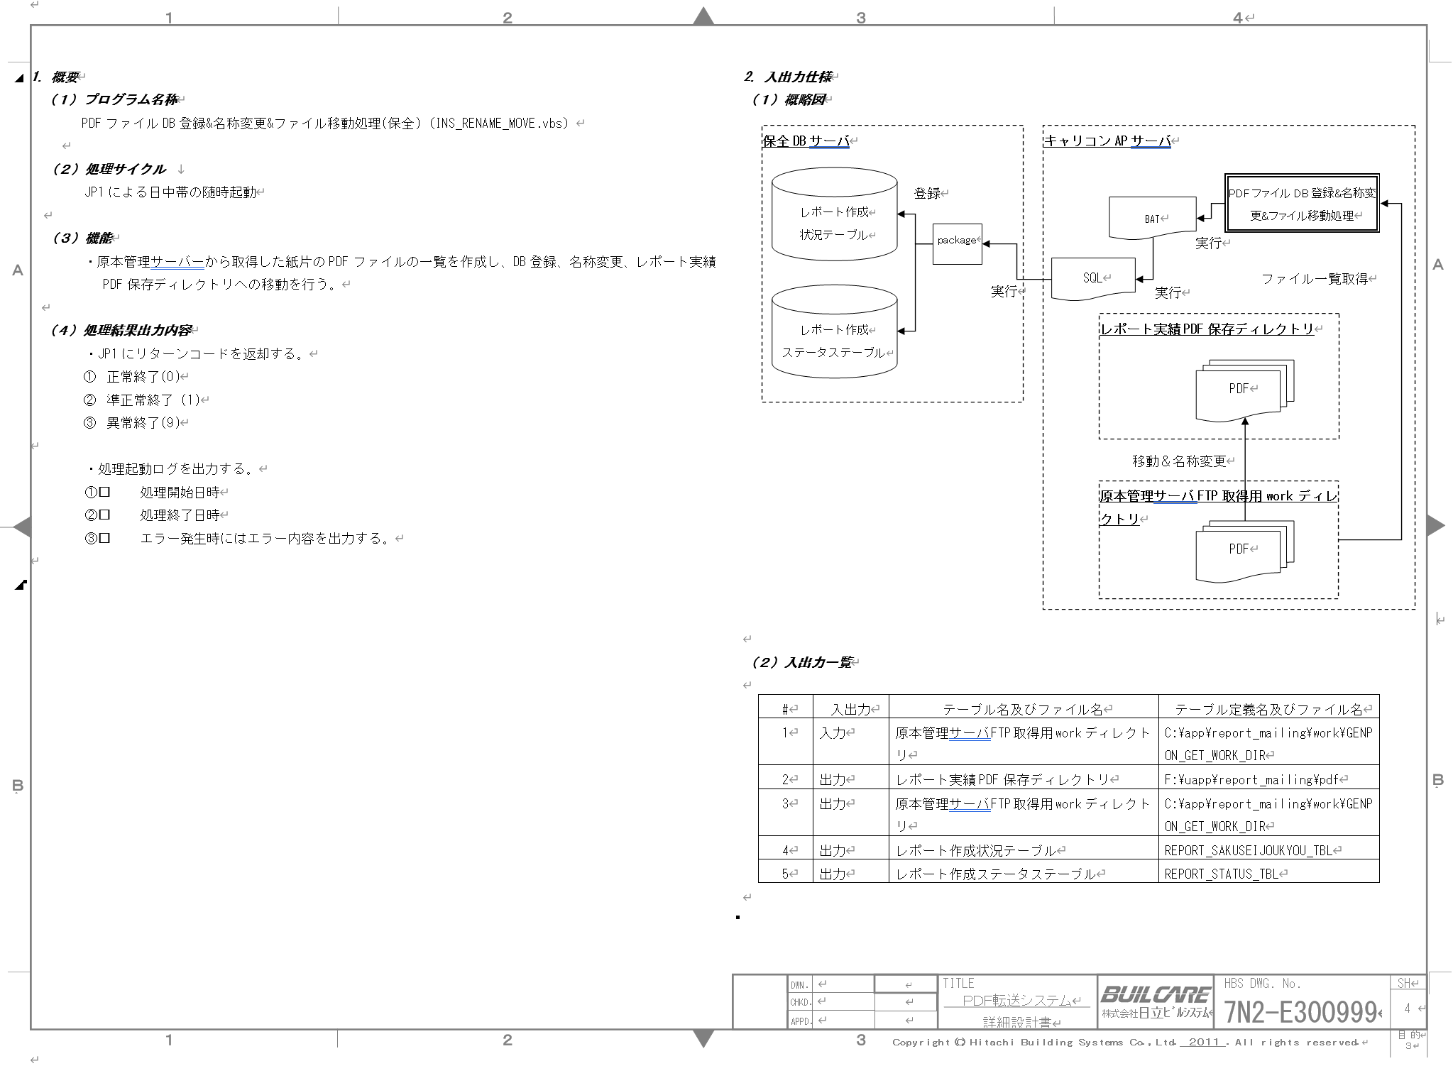

処理フロー
本設計書の範囲（赤枠）

URLで一致するファイルを取得

次期キャリコン
SharePoint
格納先
キャリコンAPサーバ
・原本管理サーバFTP取得用workディレクトリ
・冷熱レポート取得用workディレクトリ
PDFファイルのURLを取得
格納
保全DBサーバー接続処理
DB登録

PDFファイルを取得し、格納する。

・レポート実績PDF保存ディレクトリ
・Carry冷熱レポート一時格納ディレクトリ(冷熱システム格納先)

